Foto
Fotos
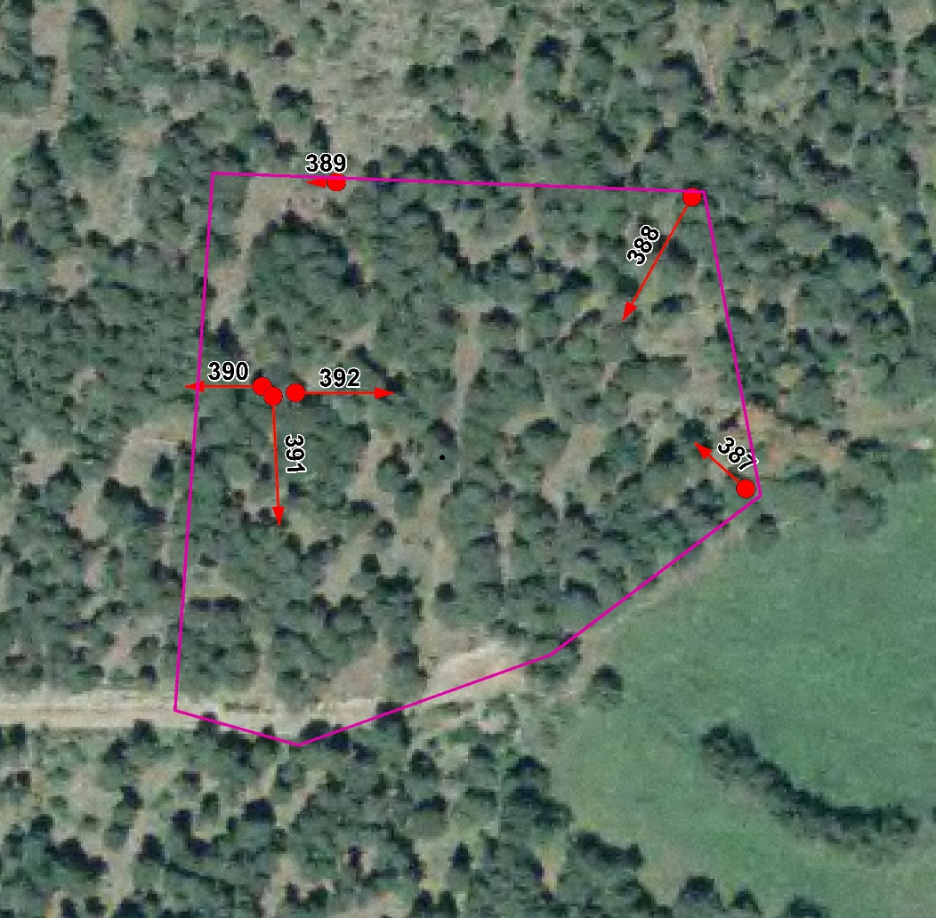

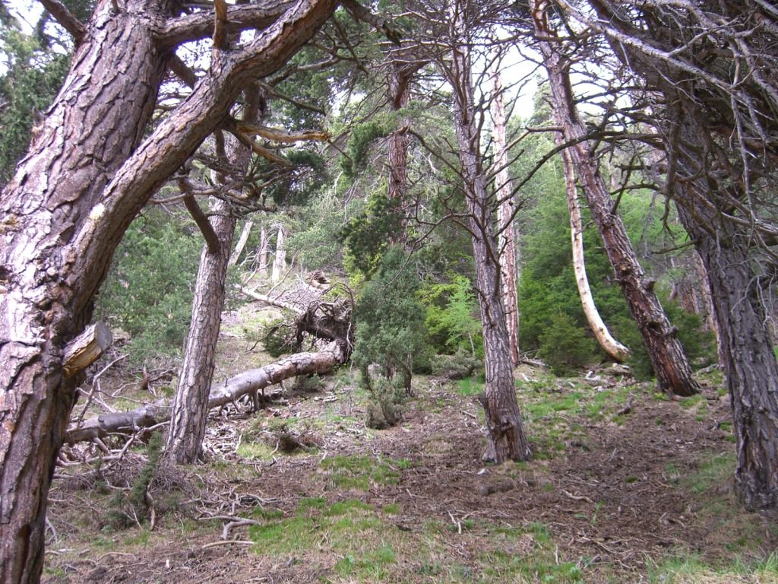
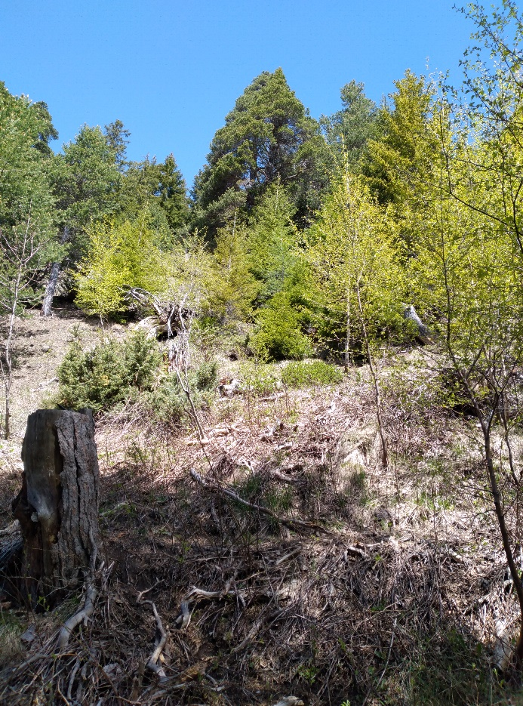
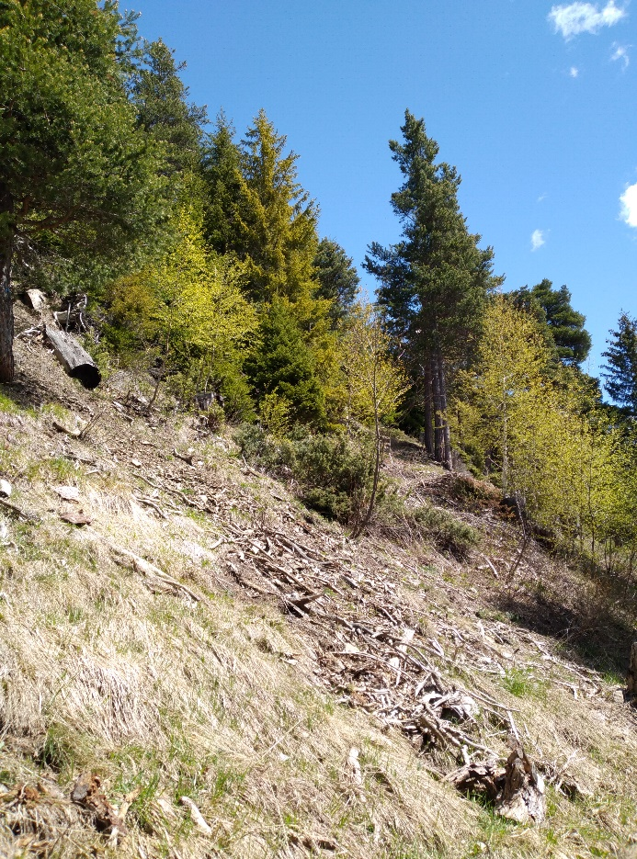

Photo n°387 | Foto 05_2021_387_1.jpg, 05_2021_387_.jpg

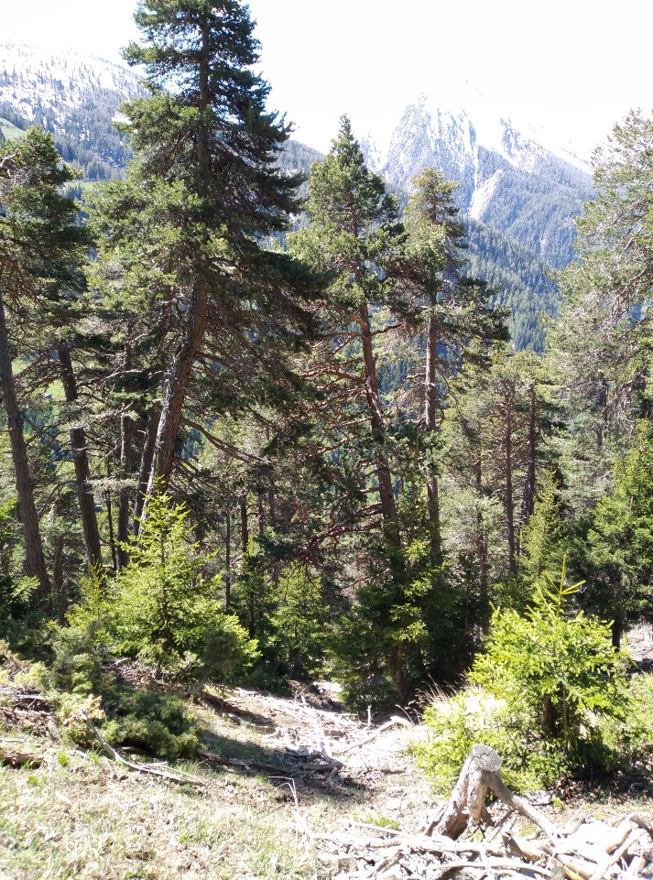
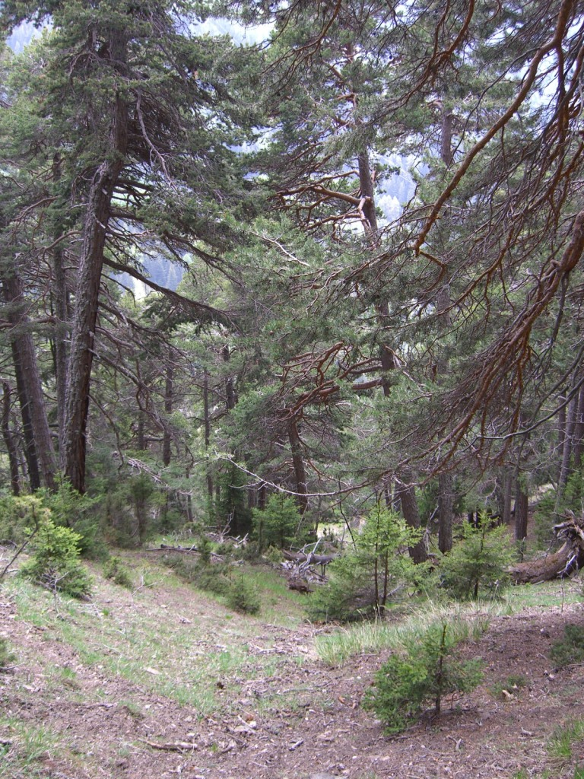

Photo n°388 | Foto 05_2021_38_1. jpg

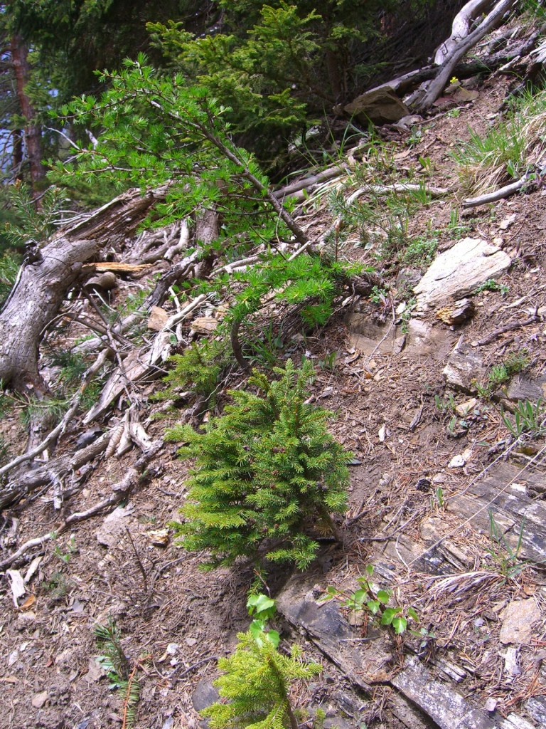
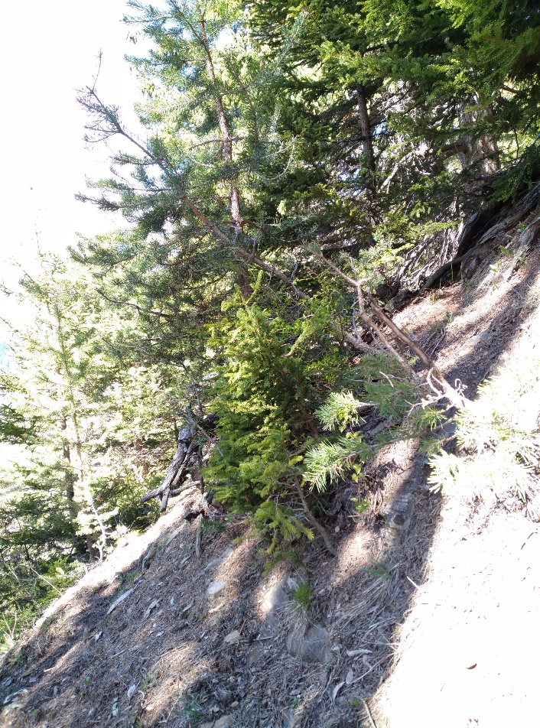

Photo n°389 | Foto 05_2021_389_1.jpg
Remarque : Fi, Fö, Lä, Bi Verjüngung innerhalb 1 m2! Welche Art setzt sich durch?!

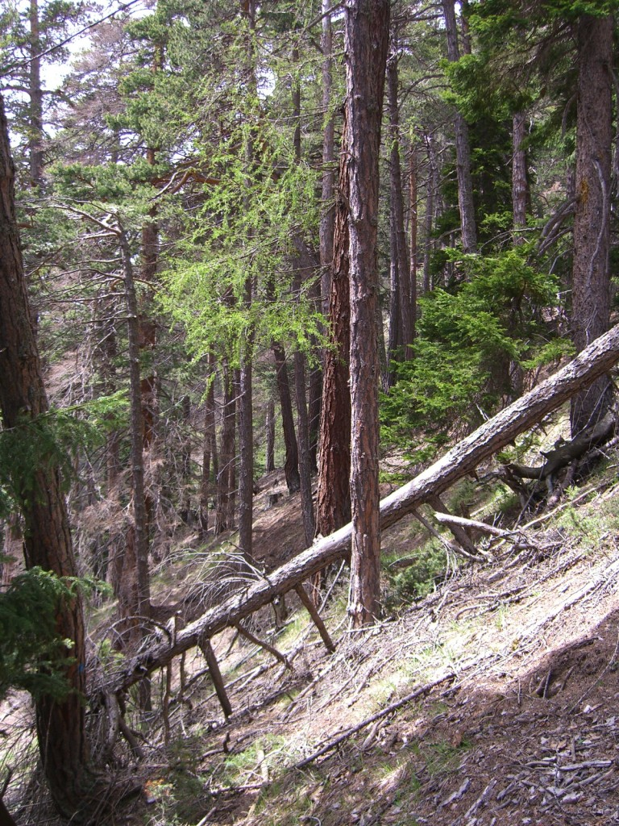
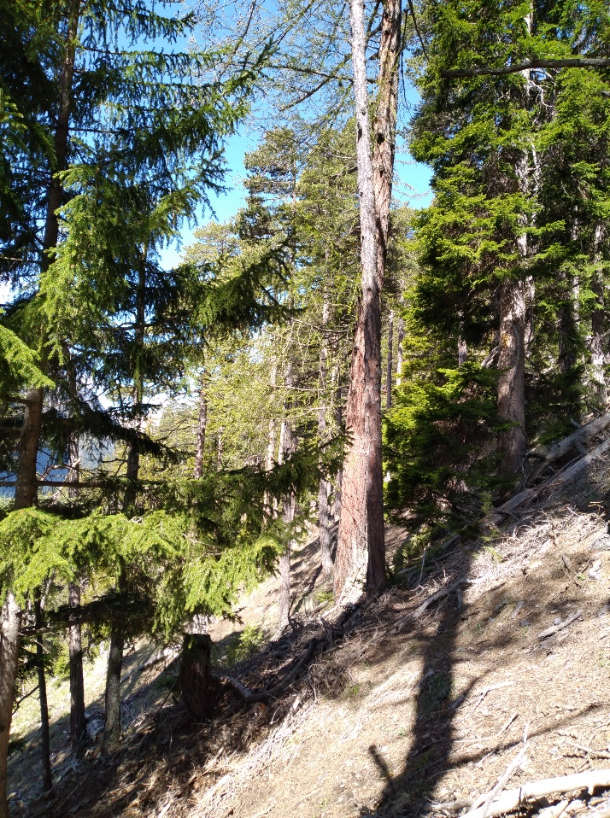

Photo n°390 | Foto 05_2021_390_1.jpg

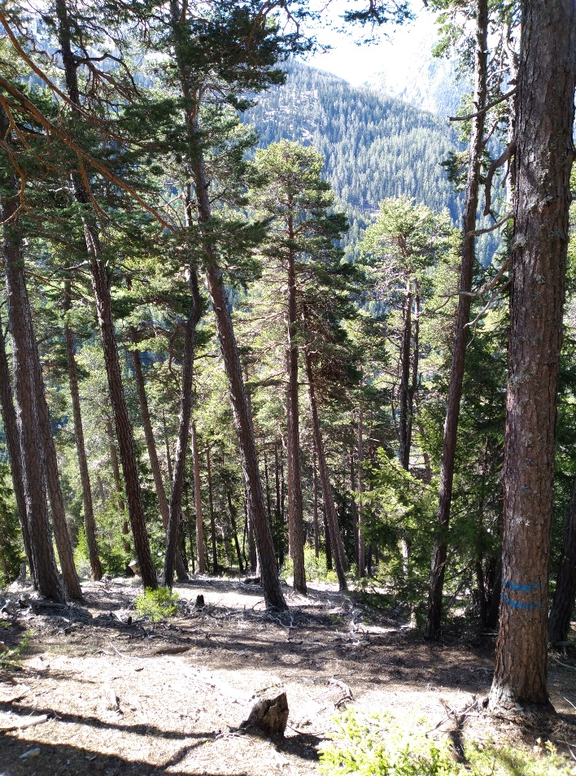
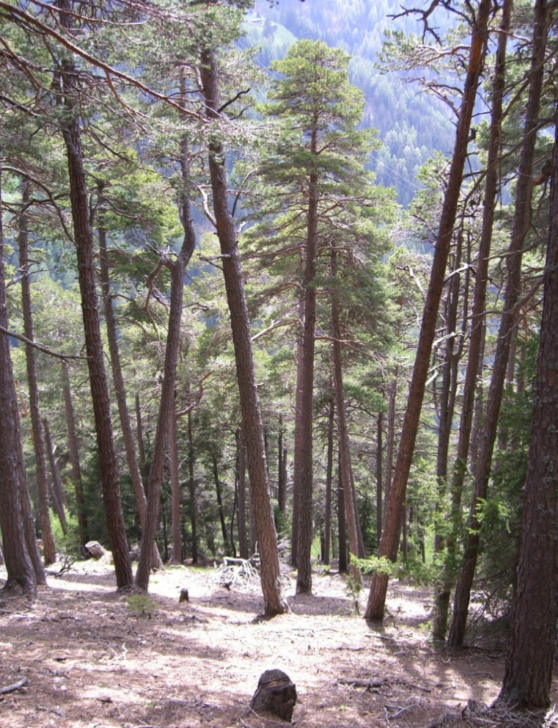

Photo n°391 | Foto 05_2021_391_1.jpg

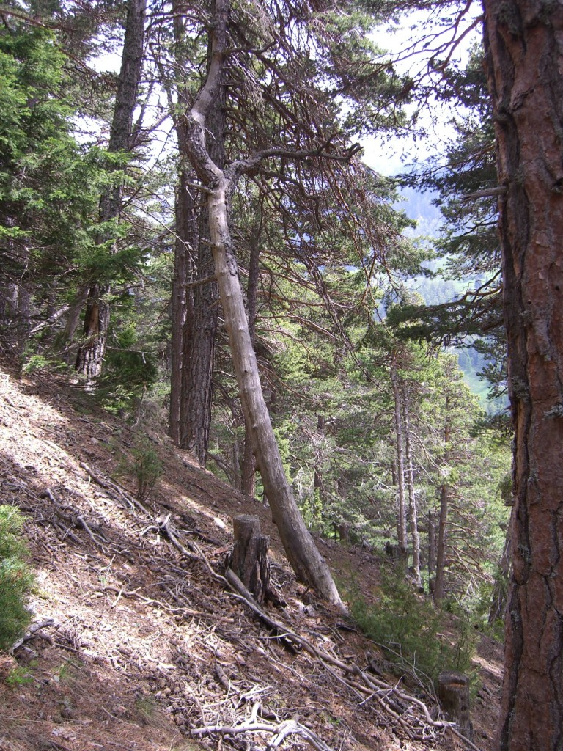
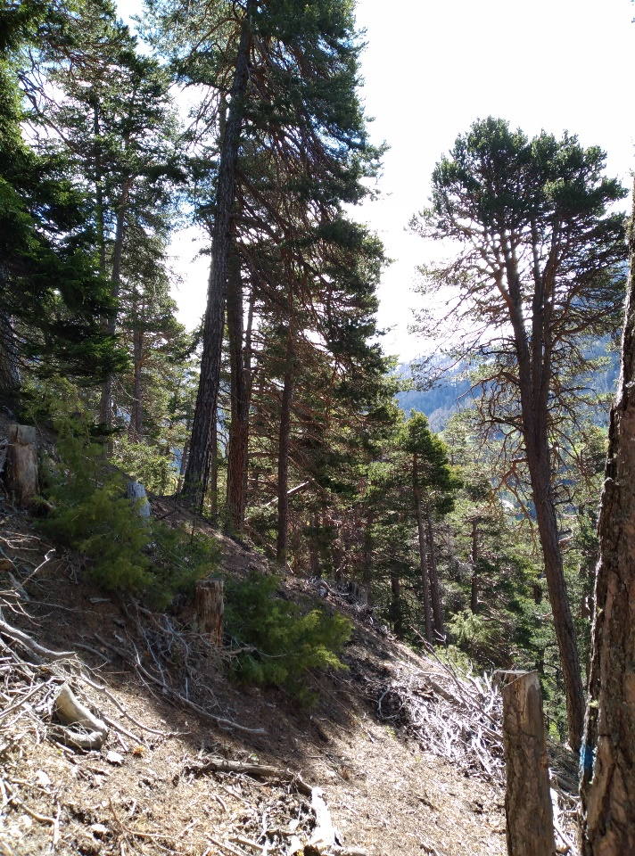

Photo n°392 | Foto 05_2021_392_1.jpg

